汇总图
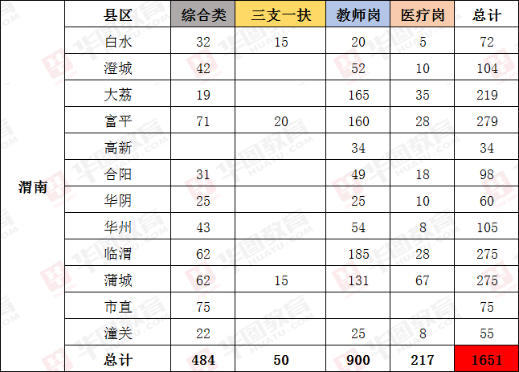
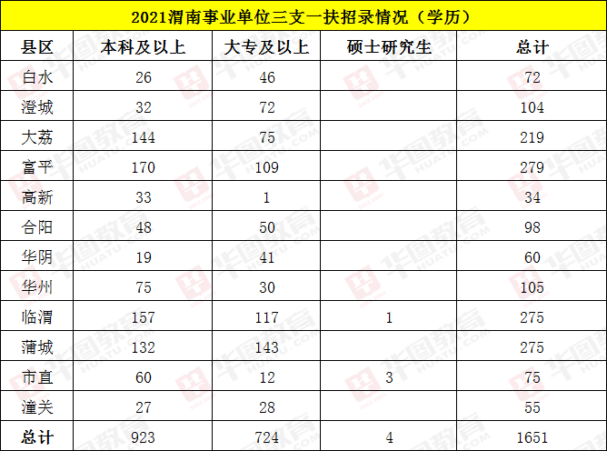
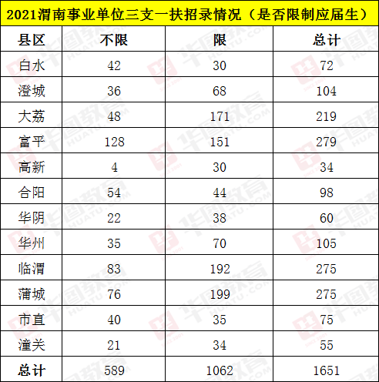

 |  | 好老师，好课程，好服务
—2021渭南事业单位三支一扶考试—
 | 陕西华图独家解析岗位详情

